Hoja1
CRITERIS DE VALORACIÓ CB 2025 CSI SCS-2021-371 Contracte Basat Acord Marc per a l'adquisició d'equipament de radiologia per al Consorci Sanitari Integral. LOT 3 - Unitat Radiològica Digital amb telemetries

1. Puntuació obtinguda en la valoració de l'acord Marc | 40
 | 40
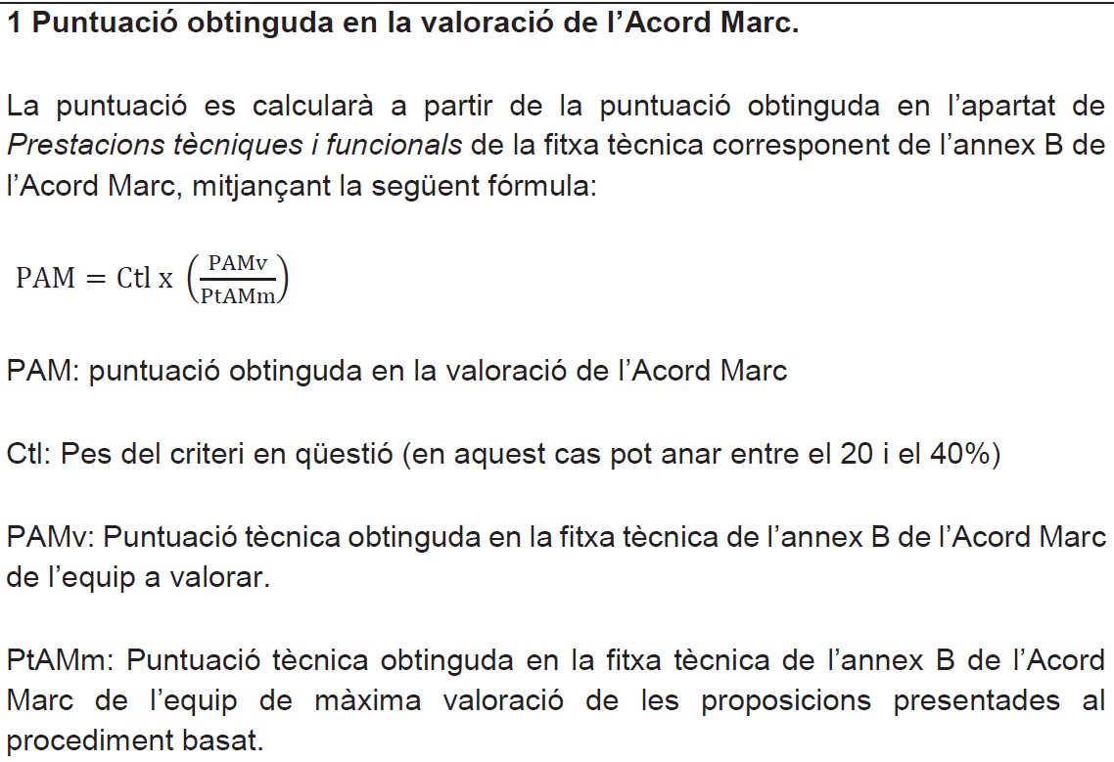

Criteris que depenen d'un judici de valor | 10
Configuració específica dels equips d’acord amb les necessitats assistencials concretes del centre: programari i aplicacions clíniques, prestacions tècniques, prestacions funcionals, accessoris inclosos, etc.
Programació - Es valorarà que l'ús dels equip sigui intuïtiu i que s'identifiquen clarament els diferents paràmetres sense dur a confusió. | 10
Criteris d'apreciació subjectiva | 10
Criteris d'apreciació objectiva i avaluables de manera automàtica | 50
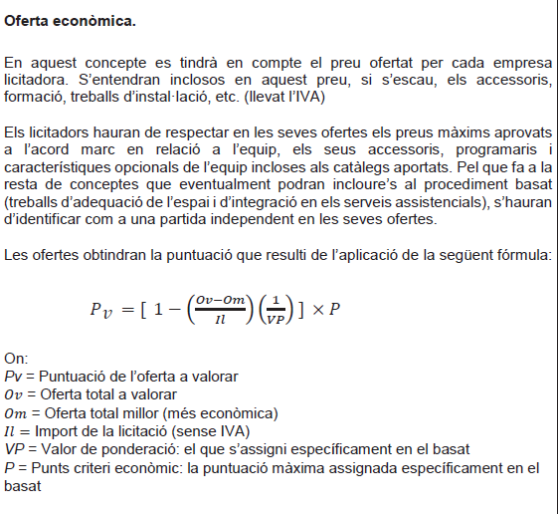
 | 10

Ampliació termini garantia comercial - S'atorgarà 2 punts per cada any addicional de garantia comercial que s'ofereixi, amb les prestacions requerides a l’apartat T.1 del PPT de l'Acord Marc, (màxim de 2 anys addicionals de garantia comercial, màxim 4 punts) | 4
Preu servei de manteniment - S'atorgaran 4 punts a l'oferta més econòmica de servei de manteniment (Cost anual del manteniment (material, mà d'obra i desplaçaments inclosos) posterior a la finalització del termini de garantia comercial ofert) i la resta d'ofertes a través de la següent formula: Puntuació = (millor oferta x 4 punts) /oferta a analitzar) | 4
Accessori addicional - S'atorgaran 5 punts en cas d'incloure a l'oferta l'entrega d'un detector pla, addicional al mínim requerit al Annex B del PPT, de mides aprox 35x43. En cas contrari s'atorgaran 0 punts. (SI/NO) | 5
Sistema d'exposimetria automàtica que compti amb 5 o més càmeres d'Ionització tant a taula de pacient com a estatiu vertical (SI/NO) | 5
Càmera de vídeo integrada al capçal del tub per veure el pacient en temps real a la pantalla de l'equip en sala control i a la pantalla tàctil del capçal del tub (SI/NO) | 5
Tub de rajos X amb més de 5 mides focals per millorar rendiment i qualitat d'imatge (SI/NO) | 5
Pantalla tàctil integrada al capçal del tub on es puguin veure les imatges de les radiografies adquirides (SI/NO) | 5
Capacitat tèrmica del conjunt ànode + cuirassa > 2.250.000 HU (SI/NO) | 4
Inclusió de reixetes antidifusores a la taula i bucky vertical de tipus oscil·lant amb extracció motoritzada. (SI/NO) | 3

